画像
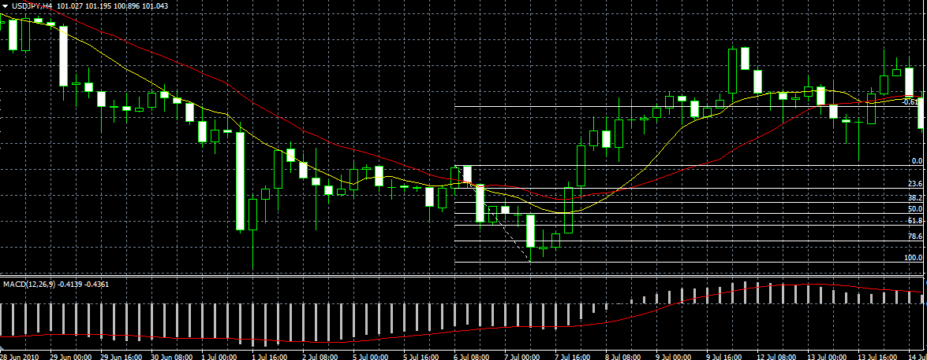

リミット ⇒

エントリー ⇒

⇐ ストップ

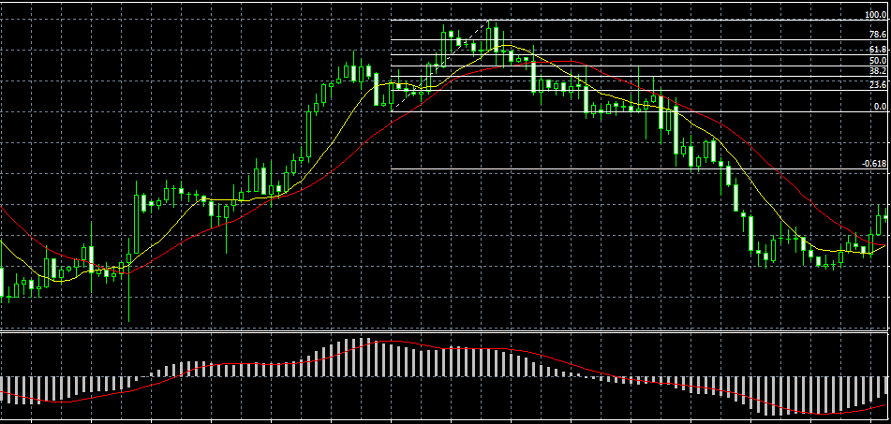
⇐ ストップ

エントリー ⇒

リミット ⇒

